Sheet1
Thời gian Buổi | Tiết | Thứ 2 | Thứ 3 | Thứ 4 | Thứ 5 | Thứ 6 | Ghi chú
Sáng | Tiết 1 (7h:30 - 8h:15) | Toán: Cô A
 | Tiết 2 (8h:30 - 9h:15) | Lý: Thầy B
 | Tiết 3 (9h:30 - 10h:15) | Hóa: Cô C
 | Tiết 4 (10h:30 - 11h:15) | Văn: Thầy D
Chiều | Tiết 1 (13h:30 - 14h:15)
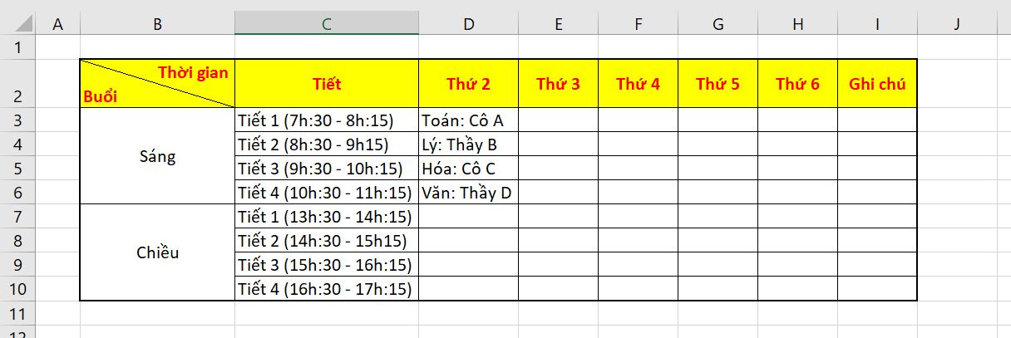
 | Tiết 2 (14h:30 - 15h:15)
 | Tiết 3 (15h:30 - 16h:15)
 | Tiết 4 (16h:30 - 17h:15)

